设计思路
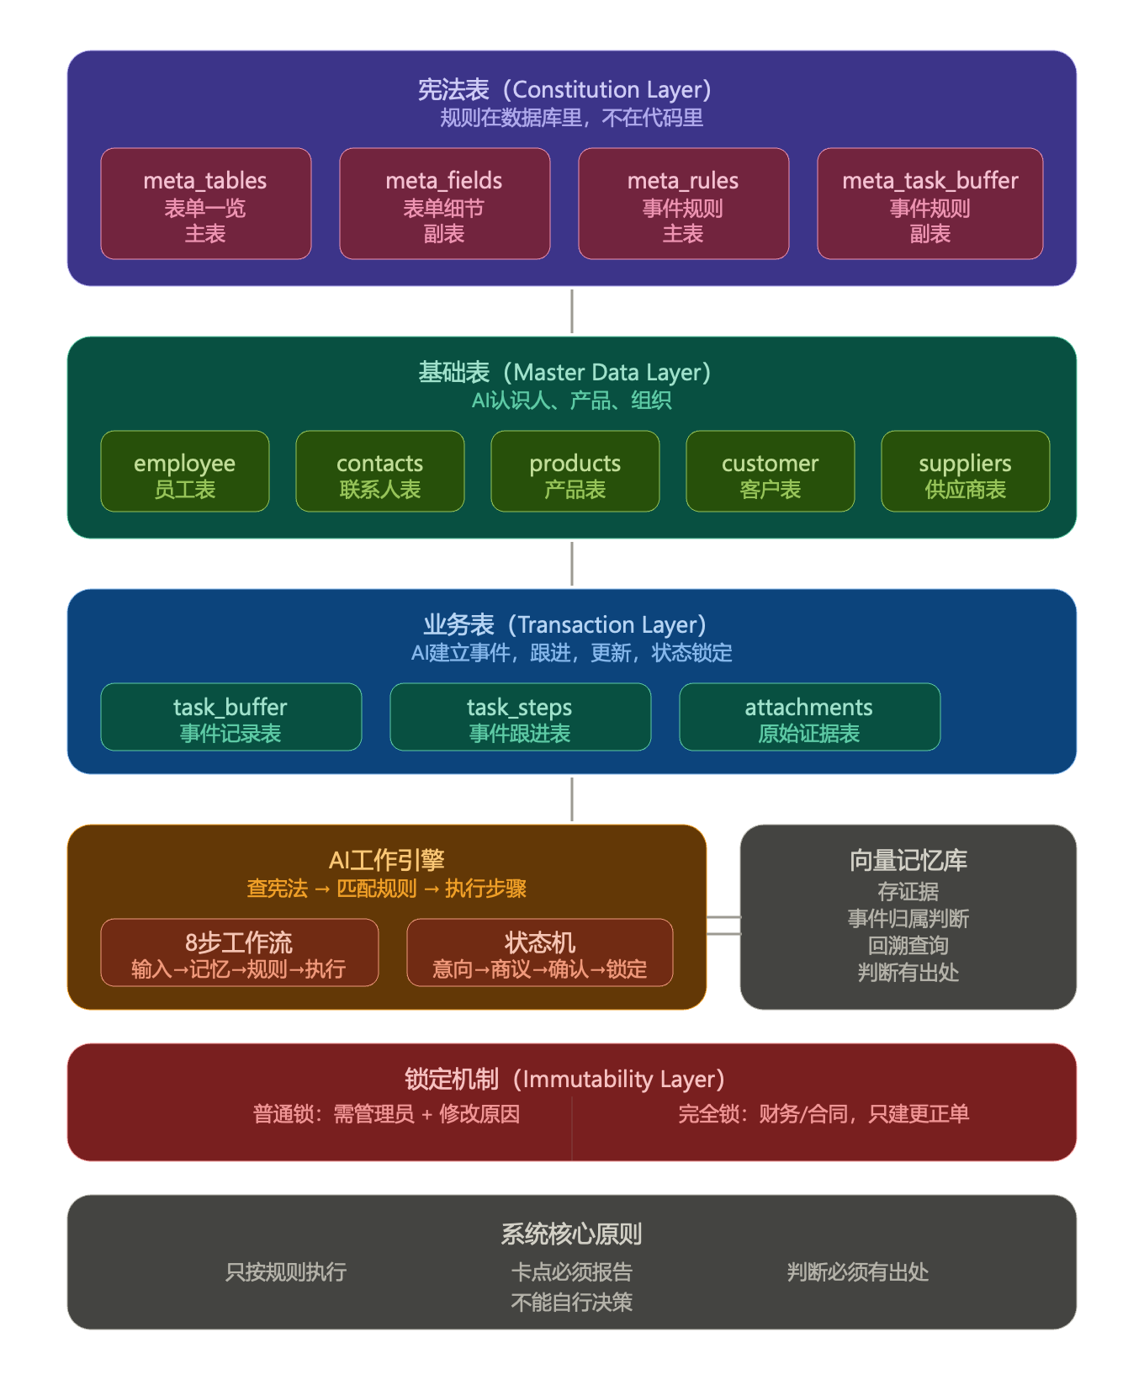
1 | 系统定位 | 从零开始，用AI驱动业务逻辑的轻量ERP。 核心思想：规则在数据库里，不在代码里。业务变了，改宪法表，不改代码。

2 | 整体架构 | 宪法表（四张） | AI理解业务的规则基础
 |  | 基础表（若干） | AI理解产品和人员以及组织构架
 |  | 业务表 （若干） | AI建立事件，跟进，数据更新，状态机锁定

3 | 宪法表
 | 中文 | 数据库名称 | 内容 | 目的
 | 表单一览_主表 | meta_tables | 所有表的集体 | AI能够知道每张表的用处
 | 表单细节_副表 | meta_fields | 每张表的字段解释，与其他表的关系 | AI能够准确的写出SQL，不会报错。
 | 事件规则_主表 | meta_rules | 所有事件的集合，一个事件就是一个大业务流程。 | AI理解每种事件的目的，发生条件，状态标记，描述等。依据规则，建立事件清单。
 | 事件规则_副表 | meta_task_buffer | 每种事件，也就是每个业务的关键要素，以及关键节点。 | AI依据这个表，制作每个事件的todo list，是AI工作的核心约束条件

4 | 基本表
 | 表名称 | 数据库名称 | 内容 | 目的 | 备注
 | 员工表 | employee | 记录所有员工的信息 | AI认识员工，知道员工角色，根据角色控制权限。
 | 联系人表 | concats | 记录所有外部联系人 | AI认识外部员工，知道所属的公司，是事件核心组成部分
 |  | concats_tems_log | 记录外部联系人的偏好 | AI记录和维护，提供证据，并做出建议 | 需要使用pgvector向量化，AI不断维护
 | 产品表 | products | 记录公司销售的所有产品 | 是事件的核心组成部分
 | 客户表 | customer | 记录所有的客户 | 是事件的核心组成部分
 | 供应商表 | suppliers | 记录所有的供应商 | 是事件的核心组成部分

5 | 业务表
 | 事件记录表 | task_buffer | 建立每一个事件，由日期+发起人+产品+供应商/客户，目的，等关键要素构成。不齐备的，可用“？”替代。日期和发起人必须有。规则由宪法表规定 | AI获得关键要素后建立，查询，跟踪事件，如果信息不齐备，可以主动询问，是否建立事件。 | 需要使用pgvector向量化，原因是信息碎片化
 | 事件跟进表 | task_steps | 依据宪法中的事件副表，生成标准的todo list | AI负责更新维护汇报todo list，提醒业务员跟进。 | 需要使用pgvector向量化，原因是信息碎片化
 |  | attachments | 每一步操作的依据来源。对话文本，邮件，excel文档，图片，pdf | AI每次操作，都有来源，并每日汇报 | 需要使用pgvector向量化，原因是信息碎片化

6 | AI完整工作流程

 | 第一步：收到任何输入
 | ↓
 | 第二步：检索记忆库
 | 有相关事件 → 归入已有事件补充信息
 | 没有 → 跟用户确认，新建事件A
 | ↓
 | 第三步：事件A存入事件库
 | 原始资料、时间、来源全部打包存入
 | ↓
 | 第四步：查宪法表
 | meta_tables → 匹配意图，找到目标表
 | meta_fields → 理解字段，核对信息
 | meta_rules+meta_task_buffer → 找到规则和操作顺序
 | ↓
 | 第五步：制作TODO list
 | 列出所有步骤，标记状态
 | 待处理 / 进行中 / 完成 / 阻塞
 | ↓
 | 第六步：循环推进
 | 缺信息 → 追问用户
 | 条件满足 → 执行下一步
 | 用户废弃 → 标记事件作废，保留记录
 | ↓
 | 第七步：所有步骤完成，用户最终确认
 | ↓
 | 第八步：锁定数据，写入业务表，只读
7 | 锁定机制

 | 普通锁定：需要管理员权限才能修改，必须记录修改原因
 | 完全锁定：财务、合同金额等核心数据，不能修改，只能新建更正单

 | 与状态机对应：

 | 已完成 > 已下单 > 已确认 > 商议中 > 意向
 | 高状态数据，低权限无法修改
8 | 向量记忆库的作用

 | 不是用来模糊搜索
 | 是用来：
 | 1. 存储所有原始证据（图片、文字、表格、合同）
 | 2. 事件归属判断（这条信息属于哪个事件）
 | 3. 回溯查询（某年某月发生了什么，证据是什么）
 | 4. AI每个判断必须有出处

9 | 三个重要补充建议

 | 1. 宪法表需要版本控制
 | 每次修改留记录，出问题能追溯到是按哪个版本执行的

 | 2. AI判断需要留日志
 | 每次判断的依据是哪条规则，必须记录

 | 3. 从最小闭环开始验证
 | 先把"新员工入职"这一个场景完整跑通
 | 验证逻辑可行，再往外扩展

10 | 系统核心原则（不变）

 | AI只能按规则执行
 | 遇到卡点就报告
 | 不能自行决策
 | 任何判断必须有出处

